Editie 1 - Februari
CSR Newsletter | Eind januari / begin Februari

Planning:
Teksten af | 2024-01-15
Input naar Switch | 2024-01-19
Nieuwsbrief 1e versie af | 2024-01-25
Check Gabrielle | 2024-01-26
Correctieronde 1 Switch | 2024-01-29
Check Marcel en Raimon | 2024-01-30 | En verspreidingslijst meesturen
Correctieronde 2 Switch | 2024-02-01
Uitsturen nieuwsbrief | 2024-02-02
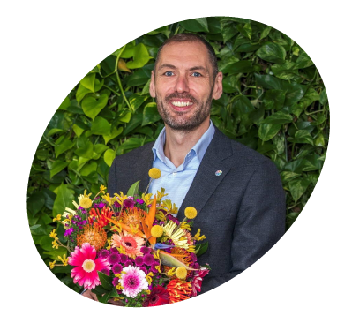
INTRO
Tekst | Dear colleague, We're excited to share our first Sustainability newsletter of 2024. This edition features Green initiatives from you, our DFG companies. We have a Green example from e-Flora, our farms Nini/Herburg show us some of their projects, and Olga Keijser tells us about her role as Sustainability manager at both Coloriginz & OZ-Hami. Do you also want to be in the spotlight with your own Green example in our next newsletter? Please send me an email! Colourful regards, Raimon Loman Group Sustainability Manager Dutch Flower Group |  | FOTO RAIMON

FOR A TRANSPARENT FLORAL CHAIN
Blok 1
Titel | Sustainability review 2023 & outlook 2024
Tekst (maximaal 40 woorden) | Some highlights from our main projects in 2023, and a quick outlook on the key areas for 2024. A detailed presentation has been given to the Sustainability Ambassadors on the 16th of January. |  | 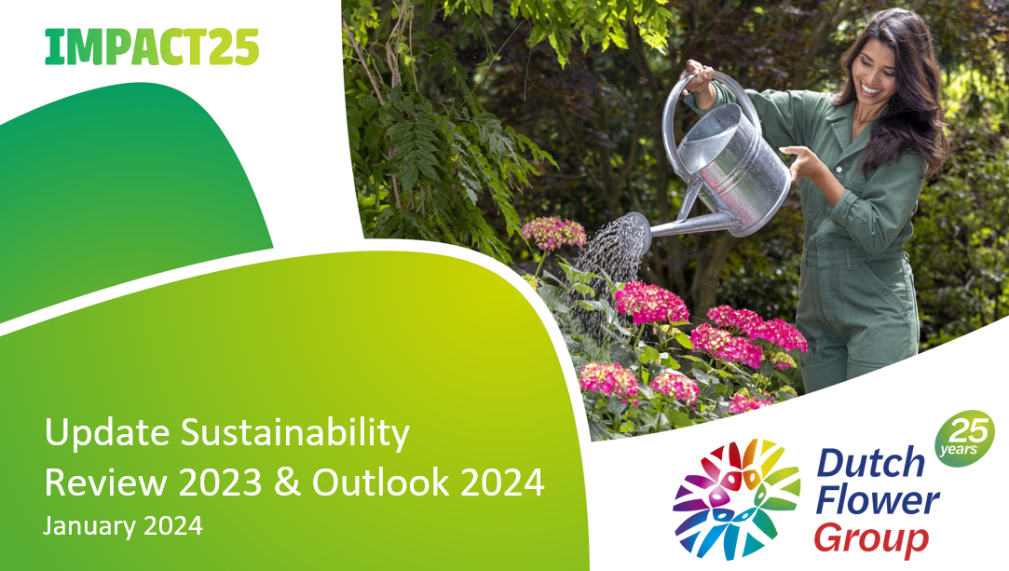 Hier preview afbeelding plaatsen

Afbeelding (naam/link) | Cover van PDF document
Button tekst | Read the outlook on 2024
Bijlage | Sustainbility Outlook 2024

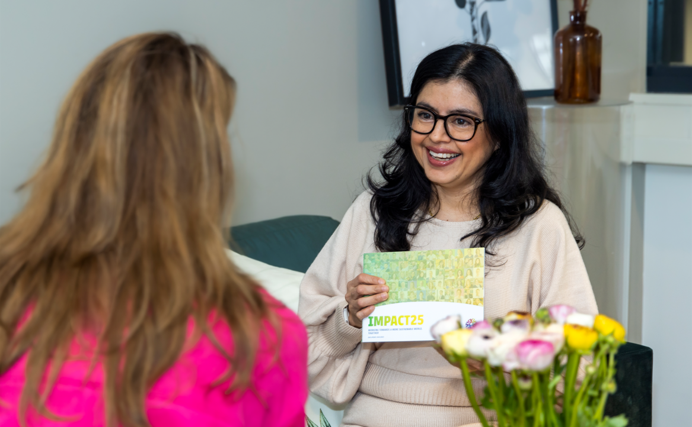
Blok 2
Titel | Sustainability Ambassador in the spotlight
Tekst (maximaal 40 woorden) | Meet Olga Keijser, sustainability manager at Coloríginz and OZ-Hami. She ensures that purchases made by DFG’s various wholesale companies comply with the FSI certification requirements, and enables both sustainability and transparency. |  | Hier preview afbeelding plaatsen

Afbeelding (naam/link) | Foto Olga Keijser
Button tekst | Read all about Olga
Bijlage | Interview Olga Keijser

FOR THE PEOPLE IN OUR CHAIN

Blok 1
Titel | Sustainability at Nini/Herburg Roses
Tekst (maximaal 40 woorden) | Which sustainability efforts do our farms from Nini/Herburg Roses do in Africa? Read more about in in our attached files. |  | 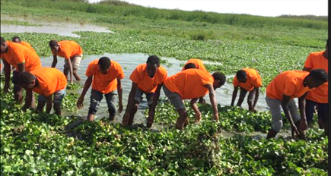 Hier preview afbeelding plaatsen

Afbeelding (naam/link) | Afbeelding Nini Herburg
Button tekst 1 | Nini & Sustainability
Bijlage 1 | Nini
Button tekst 2 | Herburg & Sustainability
Bijlage 2 | Herburg Roses

FOR OUR PLANET

Blok 1
Titel | Green example e-Flora
Tekst (maximaal 40 woorden) | In this section of our newsletter we want to emphazise one of the "green examples" from our DFG companies. Kicking it off is the "Eco friendly label" from our colleagues at Bloompost. |  | 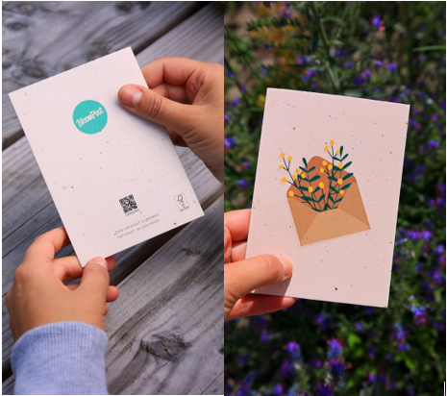 Hier preview afbeelding plaatsen

Afbeelding (naam/link) | Plaatje uit PDF, zie hiernaast
Button tekst | Read green example
Bijlage | artikel e-flora

EVENTS

Datum | 2024-02-02
Event naam + korte uitleg | 'Warm jumper' Day

Datum | 2024-03-22
Event naam + korte uitleg | World Water Day

Datum | 2024-03-23
Event naam + korte uitleg | Earth Hour

Datum
Event naam + korte uitleg

Datum
Event naam + korte uitleg

NEXT ISSUE

 | FSI-SSS 2023 results

 | Update Honey Highway

 | Green example

